histograma y grafico
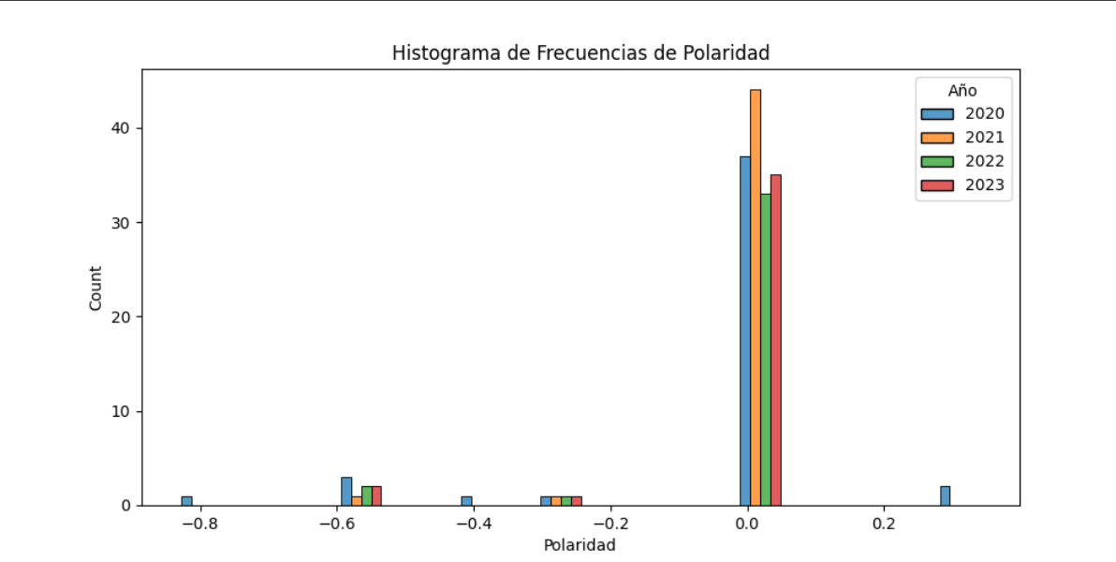

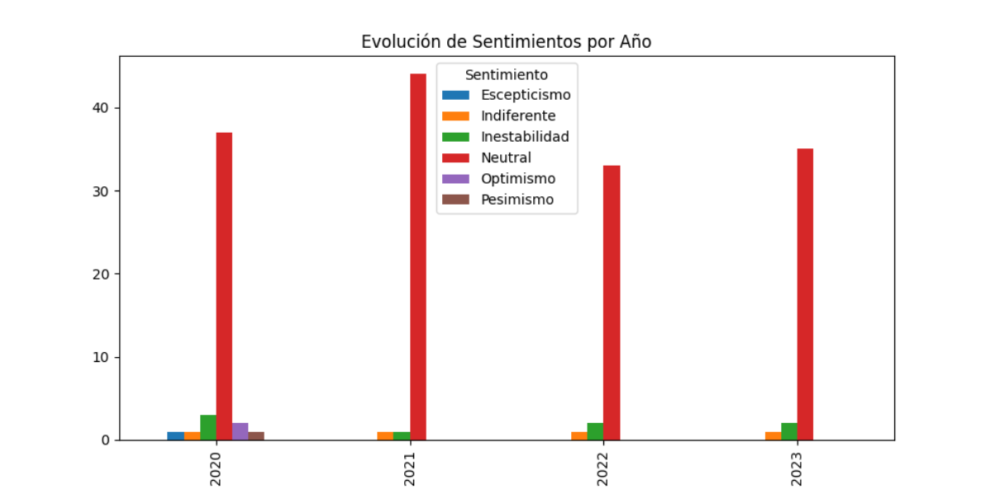

spiderplot
 | Polaridad | Sentimiento
 | 0 | 0
 | -0.296 | 0
 | -0.8271 | 0
 | 0 | 0
 | -0.5574 | 0
 | 0 | 0
 | 0 | 0
 | 0 | 0
 | 0 | 0
 | 0 | 0
 | 0 | 0
 | 0 | 0
 | 0 | 0
 | 0 | 0
 | 0 | 0
 | 0 | 0
 | 0 | 0
 | 0 | 0
 | 0 | 0
 | 0 | 0
 | 0 | 0
 | 0 | 0
 | 0 | 0
 | 0 | 0
 | 0 | 0
 | 0 | 0
 | 0 | 0
 | 0 | 0
 | -0.5574 | 0
 | 0 | 0
 | 0 | 0
 | 0.34 | 0
 | 0 | 0
 | 0 | 0
 | 0 | 0
 | 0 | 0
 | -0.4019 | 0
 | 0 | 0
 | 0.34 | 0
 | 0 | 0
 | 0 | 0
 | 0 | 0
 | -0.5574 | 0
 | 0 | 0
 | 0 | 0
 | 0 | 0
 | 0 | 0
 | 0 | 0
 | 0 | 0
 | 0 | 0
...

